1
Na intervalu <-2, +1> nalezněte všechny takové hodnoty x splňující rovnici

Počítejte s přesností alespoň na 5 desetinných míst.

x | y |  | Newtonova metoda
-2 | 2.8907025732 | iterace | x | y | y'
-1.9 | 2.4636999123 | 0 | 0 | -0.2 | 1
-1.8 | 2.0661523691 | 1 | 0.2 | 0.038669330795 | 1.3800665778
-1.7 | 1.6983351895 | 2 | 0.17198009762 | 0.00071072415072 | 1.3292080327
-1.6 | 1.360426397 | 3 | 0.17144540016 | 2.6146280951E-07 | 1.3282300016
-1.5 | 1.0525050134 | 4 | 0.17144520331 | 3.5443870061E-14 | 1.3282296415
-1.4 | 0.77455027001 | 5 | 0.17144520331 | 0 | 1.3282296415
-1.3 | 0.52644181458 | 6 | 0.17144520331 | 0 | 1.3282296415
-1.2 | 0.30796091403 | 7 | 0.17144520331 | 0 | 1.3282296415
-1.1 | 0.11879263994 | 8 | 0.17144520331 | 0 | 1.3282296415
-1 | -0.041470984808 | 9 | 0.17144520331 | 0 | 1.3282296415
-0.9 | -0.17332690963 | 10 | 0.17144520331 | 0 | 1.3282296415
-0.8 | -0.2773560909
-0.7 | -0.35421768724
-0.6 | -0.4046424734 | 1. kořen | -1.0276644793
-0.5 | -0.4294255386
-0.4 | -0.42941834231 | 2. kořen | 0.17144520331
-0.3 | -0.40552020666
-0.2 | -0.3586693308
-0.1 | -0.28983341665 |  | Řesitel
0 | -0.2 |  | 0.17144580023 | 7.9284150489E-07
0.1 | -0.090166583353
0.2 | 0.038669330795
0.3 | 0.18552020666
0.4 | 0.34941834231
0.5 | 0.5294255386 | 1. kořen | -1.0276643547
$$f\left(x\right):x^{2}+sin⁡(x)$$
0.6 | 0.7246424734
0.7 | 0.93421768724 | 2. kořen | 0.17144580023
0.8 | 1.1573560909
0.9 | 1.3933269096
1 | 1.6414709848

5
Destilační aparatura má být naplněna 500 ml kapaliny. Varná baňka má průměr 20 cm. Určete do jaké výšky vystoupí hladina v destilační varné baňce. Počítejte s přesností alespoň na 3 platné číslice.

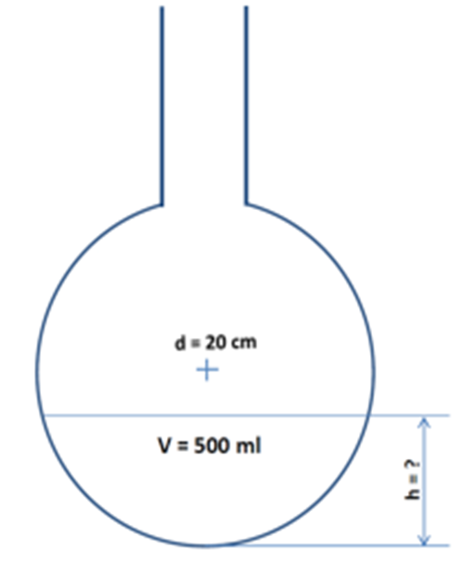

Pozn. pro výpočet objemu kulové úseče použijte vzorec

